Solicitud gráfica
 | Área: | Matemáticas |  |  | Fecha:
 | Grado: | 10
 | Título del tema: | Las funciones trigonométricas |  |  | ¿Cuaderno de estudio o recurso? | Recurso
 | Editor: | Adriana Ma. Pachón |  |  | Motor del recurso | M5A

 | Código guión o recurso: | MA_10_03_CO_REC170 | ← Para determinar este código, visite la hoja de Ayuda
 |  |  |  |  | ESPECIFICACIÓN DE ARCHIVOS A ENTREGAR
Núm. | Archivo Shutterstock o ruta en web | Imagen para: | Tipo | Ubicación de la imagen en el recurso M5A | Nombre imagen SMALL | Tamaño imagen SMALL | Nombre imagen ZOOM | Tamaño imagen ZOOM | Descripción | Observaciones
IMG01 | Imagen en descripción | Recurso M5A | Ilustración | Contenido | MA_10_03_CO_REC170_IMG01n.png | 286 x 286 px | MA_10_03_CO_REC170_IMG01a.png | 500 x 500 px | Ver fórmula fq01 en carpeta anexa: MA_10_03_CO_REC170_IMAGENES Imagen para pregunta #1. | 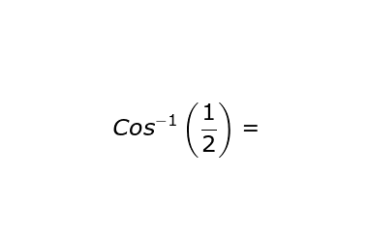
IMG02 | Imagen en descripción | Recurso M5A | Ilustración | Contenido | MA_10_03_CO_REC170_IMG02n.png | 286 x 286 px | MA_10_03_CO_REC170_IMG02a.png | 500 x 500 px | Ver fórmula fq02 en carpeta anexa: MA_10_03_CO_REC170_IMAGENES Imagen para pregunta #2. | 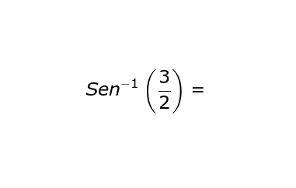
IMG03 | Imagen en descripción | Recurso M5A | Ilustración | Contenido | MA_10_03_CO_REC170_IMG03n.png | 286 x 286 px | MA_10_03_CO_REC170_IMG03a.png | 500 x 500 px | Ver fórmula fq03 en carpeta anexa: MA_10_03_CO_REC170_IMAGENES Imagen para pregunta #3. | 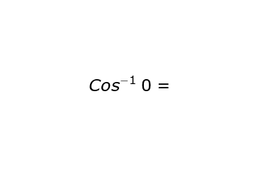
IMG04 | Imagen en descripción | Recurso M5A | Ilustración | Contenido | MA_10_03_CO_REC170_IMG04n.png | 286 x 286 px | MA_10_03_CO_REC170_IMG04a.png | 500 x 500 px | Ver fórmula fq04 en carpeta anexa: MA_10_03_CO_REC170_IMAGENES Imagen para pregunta #4. | 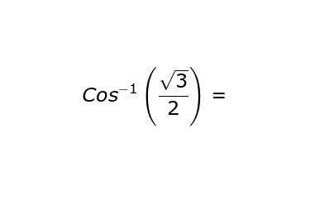
IMG05 | Imagen en descripción | Recurso M5A | Ilustración | Contenido | MA_10_03_CO_REC170_IMG05n.png | 286 x 286 px | MA_10_03_CO_REC170_IMG05a.png | 500 x 500 px | Ver fórmula fq05 en carpeta anexa: MA_10_03_CO_REC170_IMAGENES Imagen para pregunta #5. | 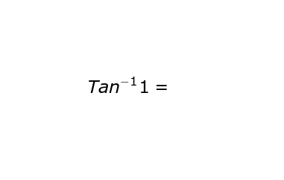
IMG06 | Imagen en descripción | Recurso M5A | Ilustración | Contenido | MA_10_03_CO_REC170_IMG06n.png | 286 x 286 px | MA_10_03_CO_REC170_IMG06a.png | 500 x 500 px | Ver fórmula fq06 en carpeta anexa: MA_10_03_CO_REC170_IMAGENES Imagen para pregunta #6. | 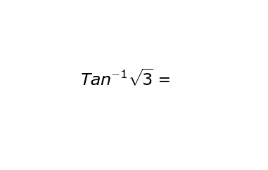
IMG07 | Imagen en descripción | Recurso M5A | Ilustración | Contenido | MA_10_03_CO_REC170_IMG07n.png | 286 x 286 px | MA_10_03_CO_REC170_IMG07a.png | 500 x 500 px | Ver fórmula fq07 en carpeta anexa: MA_10_03_CO_REC170_IMAGENES Imagen para pregunta #7. | 